Solicitud gráfica
 | Área: | Ciencias Naturales |  |  | Fecha:
 | Grado: | 6 |  |  | 2016-02-09
 | Título del tema: | El origen del universo y de la vida |  |  | ¿Cuaderno de estudio o recurso? | Recurso
 | Editor: | Diego Molina |  |  | Motor del recurso | F6

 | Código guión o recurso: | CN_06_01_REC170 | ← Para determinar este código, visite la hoja de Ayuda
 |  |  |  |  | ESPECIFICACIÓN DE ARCHIVOS A ENTREGAR
Núm. | Archivo Shutterstock o ruta en web | Imagen para: | Tipo | Ubicación de la imagen en el recurso F6 | Nombre imagen SMALL | Tamaño imagen SMALL | Nombre imagen ZOOM | Tamaño imagen ZOOM | Descripción | Observaciones
IMG01 | 320229452 | Recurso F6 | Fotografía | Inicio | CN_06_01_REC170_IMG01.jpg | 350 x 230 px |  |  | Profesor explicando en el tablero
IMG02 | 226282096 | Recurso F6 | Fotografía | Inicio | CN_06_01_REC170_IMG02.jpg | 350 x 230 px |  |  | Rayos
IMG03 | 115826815 | Recurso F6 | Fotografía | Inicio | CN_06_01_REC170_IMG03.jpg | 350 x 230 px |  |  | Molécula
IMG04 | 60972859 | Recurso F6 | Fotografía | Inicio | CN_06_01_REC170_IMG04.jpg | 350 x 230 px |  |  | Proteína
IMG05 | 99888455 | Recurso F6 | Fotografía | Inicio | CN_06_01_REC170_IMG05.jpg | 350 x 230 px |  |  | ADN y célula
IMG06 | 264861209 | Recurso F6 | Fotografía | Contenido | CN_06_01_REC170_IMG06n.jpg | 320 x 480 px | CN_06_01_REC170_IMG06a.jpg | 800 x 458 px | Dibujos científicos
IMG07 | Img21 de la solicitud del guión | Recurso F6 | Ilustración | Contenido | CN_06_01_REC170_IMG07n.jpg | 320 x 480 px | CN_06_01_REC170_IMG07a.jpg | 800 x 458 px | Atmósfera primitiva . | Img21 de la solicitud del guión
IMG08 | 225916408 - 115936738 138171419 - 115826764 | Recurso F6 | Ilustración | Contenido | CN_06_01_REC170_IMG08n.jpg | 320 x 480 px | CN_06_01_REC170_IMG08a.jpg | 800 x 458 px | Moléculas en el agua |  Ilustrar como se muestra en la imagen. La idea es colocar los aminoácidos como si estuvieran flotando en el agua, por lo tanto, estos no deben ir con el fondo blanco, sino la sola silueta. Colocar unos 7 a 9 aminoácidos en el agua. Como solo hay tres códigos de aminoácidos, variar la pocisón para que no se vean iguales.
IMG09 | 339352229 | Recurso F6 | Fotografía | Contenido | CN_06_01_REC170_IMG09n.jpg | 320 x 480 px | CN_06_01_REC170_IMG09a.jpg | 800 x 458 px | ADN en agua
IMG10 | 108466967 - 96654928 - http://www.nature.com/ncomms/2013/130730/ncomms3239/fig_tab/ncomms3239_F5.html | Recurso F6 | Ilustración | Contenido | CN_06_01_REC170_IMG10n.jpg | 320 x 480 px | CN_06_01_REC170_IMG10a.jpg | 800 x 458 px | Coacervados | 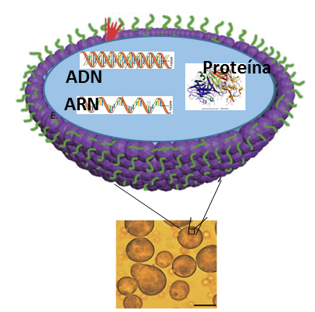 Realizar ilustración similar pero mas bonita!!. La parte del cuadro amarillento con las bolitas al interior y la medio esferada morada la obtienen del link. Cambiar el interior de la esfera por 3 moléculas (que corresponden a los códigos de Shutterstock). A la esfera morada quitarle los pelos verdesy la pueden colocar de otro color, un azul oscuro o naranja oscuro. El ADN y el ARN que van al interior de la esfera son recortes de uno de los códigos de shutterstock y las proteína es otro código. En todo el dibujo solo van las palabras: ADN, ARN y Proteína. Las estructuras al interior de la esfera solo van en la silueta, no con el fondo blanco. Las líneas que salen de la esfera morada deberán señalar una bolita completa de las del cuadro amarillo.

